Gastos Categoria
Gastos por Categoria
Categoria | Valor
Alimentação | R$ 0.00
Educação | R$ 0.00
Lazer | R$ 0.00
Moradia | R$ 0.00
Saúde | R$ 0.00
Transporte | R$ 0.00
Outros | R$ 0.00

 | R$ 0.00

Gasto Dia
Dia | Gasto
1 | 0
2 | 0
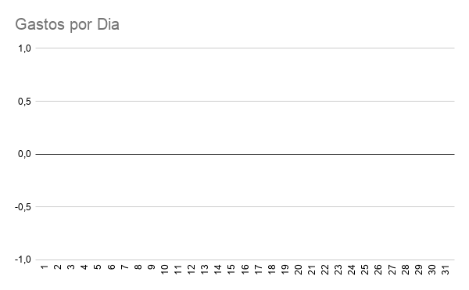
3 | 0
4 | 0
5 | 0
6 | 0
7 | 0
8 | 0
9 | 0
10 | 0
11 | 0
12 | 0
13 | 0
14 | 0
15 | 0
16 | 0
17 | 0
18 | 0
19 | 0
20 | 0
21 | 0
22 | 0
23 | 0
24 | 0
25 | 0
26 | 0
27 | 0
28 | 0
29 | 0
30 | 0
31 | 0

